齿轮下拉菜单-个人基本信息
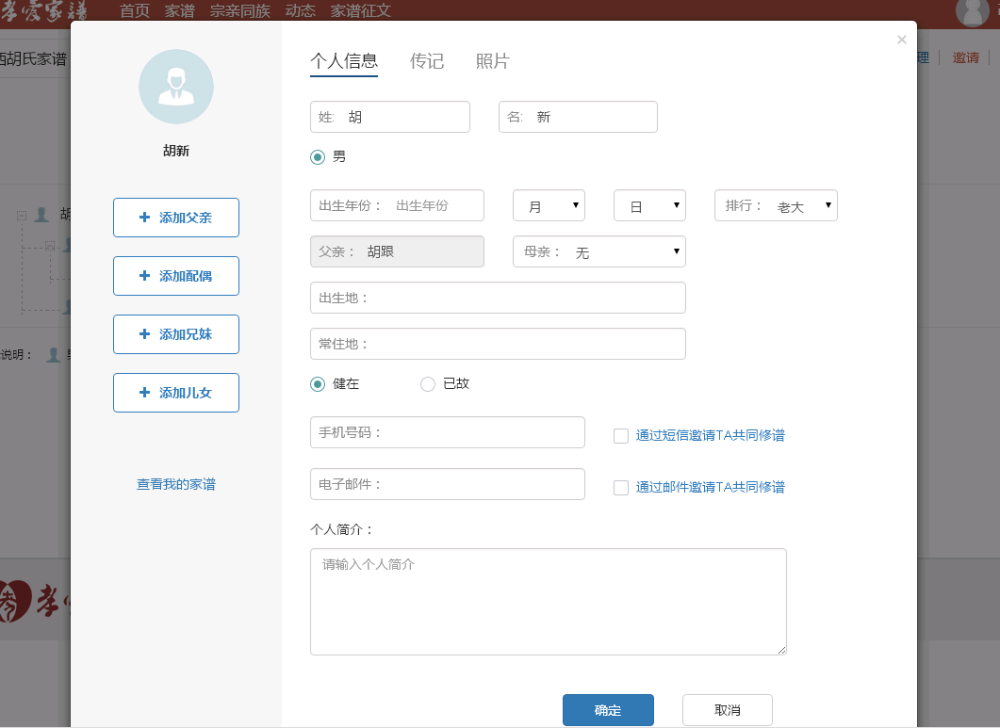
 |  |  |  |  |  |  |  | 个人中心

个人基本信息

姓： | 张 |  | 名： | 三

性别： | • | 男 | ◦ | 女

出生年份: | 1990∨ |  | 12月∨ |  | 12日∨ | 排行: | 老大∨

出生地: | 江西省∨ | 南昌市∨ | 南昌县∨ | 东湖区∨

身份证号： | 3601111111111111111111111

电话： | 1111111111

齿轮下拉菜单--创建家谱
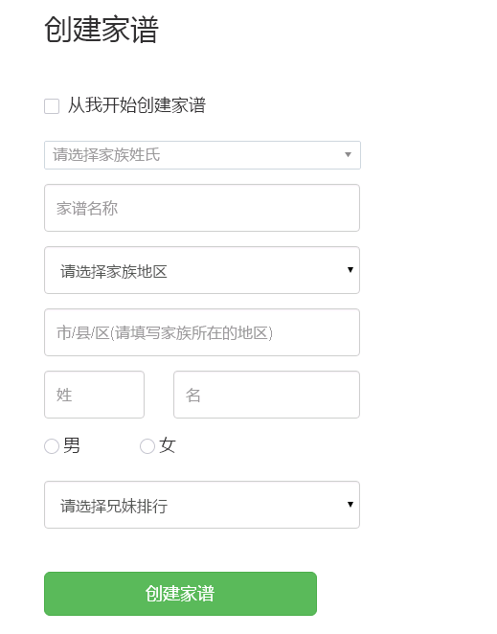
创建家谱

 | 请选择家族姓氏 |  |  |  | ∨ | 请选择家族姓氏 | ∨
 |  |  |  |  |  |  | 收索
 | 家谱名称 |  |  |  |  | 阿 | ‖
 |  |  |  |  |  | 额 | ‖
 | 家谱地区： | 江西省∨ | 南昌市∨ | 南昌县∨ | 东湖区∨ | 呵 | ‖
 |  |  |  |  |  | 腌 | ‖
 | 姓： | 张 |  | 名： | 三 | 錒 | ‖
 |  |  |  |  |  | 阿 | ‖
 | 性别： | • | 男 | ◦ | 女

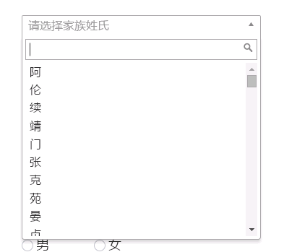

 | 创建家谱

齿轮下拉菜单--管理家谱
logo | 传家簿 |  |  |  |  |  |  |  |  | 乐家 | 家族搜索 | 【张三 退出】 | ❁
家谱信息 |  |  |  |  |  |  |  |  |  |  |  |  | 创建家谱
 |  |  |  |  |  |  |  |  |  |  |  |  | 管理家谱
添加家谱成员 |  |  |  |  |  |  |  |  |  |  |  |  | 修改个人信息
 | 姓氏： | 张 |  |  |  | ∨ |  | 请选择家族姓氏 |  |  | ∨ |  | 其他个人信息
 |  |  |  |  |  |  |  |  |  |  | 收索
 | 家谱名称： | 张氏家谱 |  |  |  |  |  | 阿 |  |  | ‖
 |  |  |  |  |  |  |  | 额 |  |  | ‖
 | 家谱地区： | 江西省∨ | 南昌市∨ | 南昌县∨ | 东湖区∨ |  |  | 呵 |  |  | ‖
 |  |  |  |  |  |  |  | 腌 |  |  | ‖
 | 组长姓名： |  | 张 |  |  | 三 |  | 錒 |  |  | ‖
 |  |  |  |  |  |  |  | 阿 |  |  | ‖
 | 性别： |  | • | 男 | ◦ | 女

 |  | 保存修改

logo | 传家簿 |  |  |  |  |  |  |  |  | 乐家 | 家族搜索 | 【张三 退出】 | ❁
家谱信息 |  |  |  |  |  |  |  |  |  |  |  |  | 创建家谱
 | 身份证： | 请输添加人的身份证 |  |  |  |  |  |  |  |  |  |  | 管理家谱
添加家谱成员 |  |  |  |  |  |  |  |  |  |  |  |  | 修改个人信息
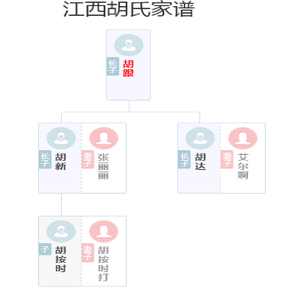
 | 姓名 | 请输添加人的姓名 |  |  |  |  |  |  |  |  |  |  | 其他个人信息

 | 父亲/母亲： | 请输入家谱中任一人员身份证

 | 子女： | 请输入家谱中任一人员身份证

 |  | 添加家谱成员

logo | 传家簿 |  |  |  |  |  |  |  |  | 乐家 | 家族搜索 | 【张三 退出】 | ❁
家谱信息 |  |  |  |  |  |  |  |  |  |  |  |  | 创建家谱
 | 大事件名称： |  |  |  |  |  | 大事件状态： |  |  |  |  |  | 管理家谱 | 大事件
添加家谱成员 |  |  |  |  |  |  |  |  |  |  |  | 查找按钮 | 修改个人信息
 |  |  |  |  |  |  |  |  |  |  |  |  | 其他个人信息 |  | 标题
家族大事件审核 | 大事件发生日期： |  |  | 至 |  |  | 大事件审核日期： |  | 至

推送到乐嘉
 | 序号 | 大事件名称 |  |  |  |  | 提交人姓名 | 提交时间 | 审核时间 |  | 状态 | 操作

 | 1 |  |  | 大事件 |  |  | 张三 | 11/2/16 | 11/2/16 |  | 审核未通过 | 审核
 |  |  |  |  |  |  |  |  |  |  |  |  |  |  |  |  | 内容

 | 2 |  |  | 大事件 |  |  | 张三 | 11/2/16 | 11/2/16 |  | 审核通过 | 撤销

 | 3 |  |  | 大事件 |  |  | 张三 | 11/2/16 | 11/2/16 |  | 待审核 | 审核

 | 4 |  |  | 大事件 |  |  | 张三 | 11/2/16 | 11/2/16 |  | 审核未通过 | 审核
 |  |  |  |  |  |  |  |  |  |  |  |  |  |  |  | 审核通过 |  | 审核不通过 | 取消

 | 5 |  |  | 大事件 |  |  | 张三 | 11/2/16 | 11/2/16 |  | 审核未通过 | 审核

logo | 传家簿 |  |  |  |  |  |  |  |  | 乐家 | 家族搜索 | 【张三 退出】 | ❁
家谱信息 |  |  |  |  |  |  |  |  |  |  |  |  | 创建家谱
 | 大事件名称： |  |  | 大事件发生日期： |  |  | 至 |  |  | 查找按钮 |  | 推送 | 管理家谱
添加家谱成员 |  |  |  |  |  |  |  |  |  |  |  |  | 修改个人信息
 |  |  |  |  |  |  |  |  |  |  |  |  | 其他个人信息
家族大事件审核

推送到乐家
 |  | 序号 | 大事件名称 |  |  |  |  | 提交人姓名 | 提交时间
 | ✔ |  |  |  |  |  |  |  | 11/2/16
 | ⚀ | 1 |  |  | 大事件 |  |  | 张三
 | ✔
 | ⚀ |  |  |  |  |  |  |  | 11/2/16
 | ✔ | 2 |  |  | 大事件 |  |  | 张三
 | ⚀
 | ✔ |  |  |  |  |  |  |  | 11/2/16
 | ⚀ | 3 |  |  | 大事件 |  |  | 张三
 | ✔
 | ⚀ |  |  |  |  |  |  |  | 11/2/16
 | ✔ | 4 |  |  | 大事件 |  |  | 张三
 | ⚀
 | ✔ |  |  |  |  |  |  |  | 11/2/16
 | ⚀ | 5 |  |  | 大事件 |  |  | 张三
 | ✔

家族堂-大事件
 |  |  |  | 背景图

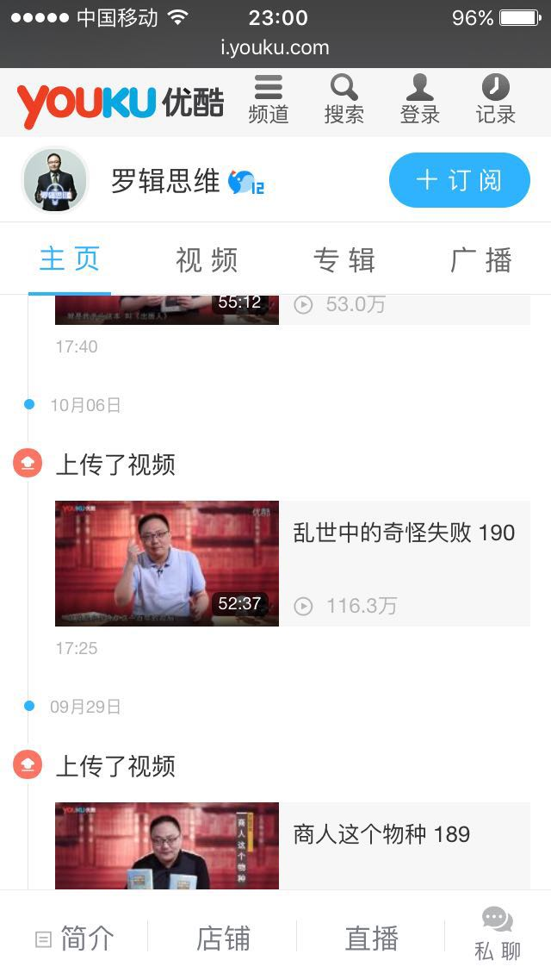
家族首页 |  | 成员照 | 成员照 |  | 成员照 |  | 成员照
家族树
家族大事件 | 《 |  |  |  |  |  |  | 》
家族墙
家族视频

 | 家族大事件标题 |  |  |  |  | ——2016年10月21日

 | 家族大事件标题 |  |  |  |  | ——2016年10月21日

 | 家族大事件标题 |  |  |  |  | ——2016年10月21日

 | 家族大事件标题 |  |  |  |  | ——2016年10月21日

 | 家族大事件标题 |  |  |  |  | ——2016年10月21日

 | 家族大事件标题 |  |  |  |  | ——2016年10月21日

 | 家族大事件标题 |  |  |  |  | ——2016年10月21日

 | 家族大事件标题 |  |  |  |  | ——2016年10月21日

个人中心-日志
 |  |  | 背景图

首页 | 我的日志 | 写日志 |  |  |  |  | 头像
日志 |  |  |  |  | 姓名： | 张三
相册 | 日志 |  |  | ——2016年10月21日
 |  |  |  |  | 家谱： | 张氏
 | 日志 |  |  | ——2016年10月21日

 | 日志 |  |  | ——2016年10月21日 | 个人介绍

 | 日志 |  |  | ——2016年10月21日

 | 日志 |  |  | ——2016年10月21日

 | 日志 |  |  | ——2016年10月21日
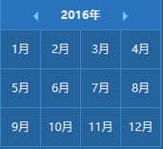
 | 日志 |  |  | ——2016年10月21日

 | 日志 |  |  | ——2016年10月21日

 | 日志 |  |  | ——2016年10月21日

 | 日志 |  |  | ——2016年10月21日

